상품제안서
에이커 듀이 양면 발열 휴대용 손난로 보조배터리 5000mAh | 상품코드: S44092

 |  |  |  |  |  |  | 02-713-8555 | www.synergygift.co.kr
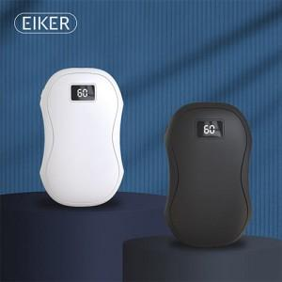

【상세/제작정보】

【인쇄/포장옵션】 | 실크, 레이저 / 포장지포장

【공급단가】 | 수량 | 50~ | 100~ | 300~ | 1,000~ | 3,000~
*VAT별도 | 단가 | 13,860원 | 13,120원 | 12,480원 | 12,160원 | 11,940원

【상품 URL】 | https://www.synergygift.co.kr:443/src/goods_detail.php?gdno=44092

